Estadísticas
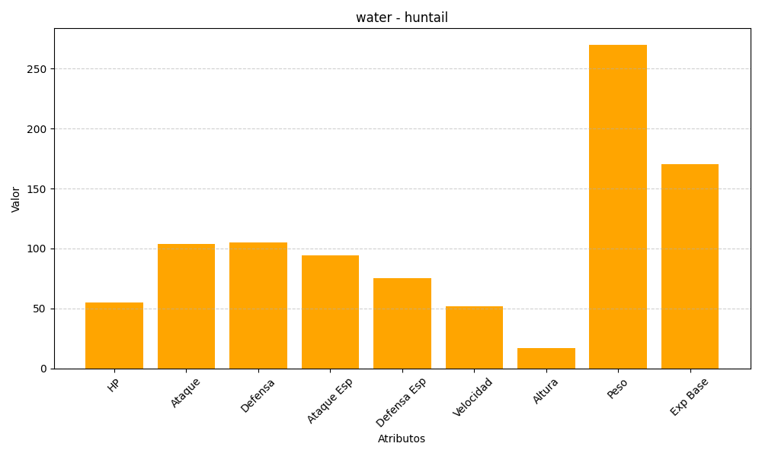
ID | Nombre | Tipo | HP | Ataque | Defensa | Ataque Especial | Defensa Especial | Velocidad | Altura | Peso | Experiencia Base
367 | huntail | water | 55 | 104 | 105 | 94 | 75 | 52 | 17 | 270 | 170

